依頼シート
カスタムメイド混合試薬（陰イオン・陽イオン）お見積り依頼シート
以下の項目を記載していただき、メール添付にてご依頼ください。
送信先：info@gls.co.jp （ジーエルサイエンス㈱代表アドレス）

ご氏名
ご所属機関名
ご所属部署
TEL
FAX
E-Mail
所在地

記入例1
記入例2
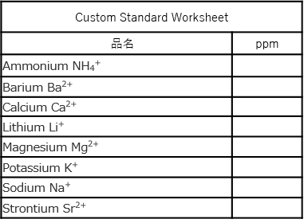
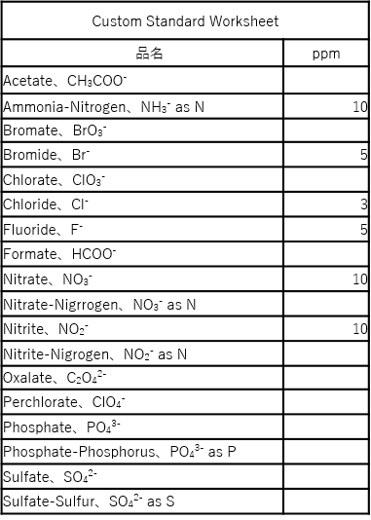
Custom Standard Worksheet |  | Custom Standard Worksheet
品名 | ppm | 品名 | ppm
Acetate、CH3COO− |  | Ammonium NH4+
Ammonia-Nitrogen、NH3 − as N |  | Barium Ba2+
Bromate、BrO3− |  | Calcium Ca2+
Bromide、Br − |  | Lithium Li+
Chlorate、ClO3 − |  | Magnesium Mg2+
Chloride、Cl − |  | Potassium K+
Fluoride、F − |  | Sodium Na+
Formate、HCOO − |  | Strontium Sr2+
Nitrate、NO3 −
Nitrate-Nigrrogen、NO3 − as N
Nitrite、NO2 −
Nitrite-Nigrogen、NO2 − as N
Oxalate、C2O4 2 −
Perchlorate、ClO4 −
Phosphate、PO4 3 −
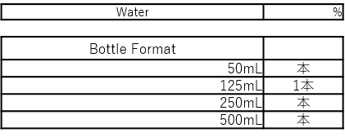
MATRIX COMPONENTS
MATRIX COMPONENTS
Phosphate-Phosphorus、PO4 3 − as P
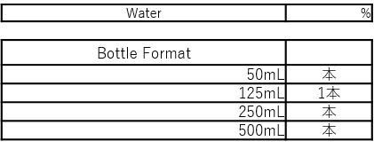
Sulfate、SO4 2−
Sulfate-Sulfur、SO4 2 − as S

MATRIX COMPONENTS |  | MATRIX COMPONENTS
Water | % | Water | %

Bottle Format |  | Bottle Format
50 mL | 本 | 50 mL | 本
125 mL | 本 | 125 mL | 本
250 mL | 本 | 250 mL | 本
500 mL | 本 | 500 mL | 本

